상품제안서
가벼운 보냉가방 | 상품코드: S37256

 |  |  |  |  |  |  | 02-713-8555 | www.synergygift.co.kr
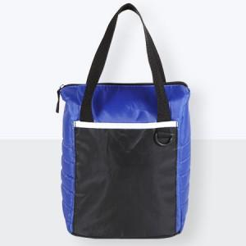

【상세/제작정보】 | <p><span style="font-size: 14pt;">※ 컬러전사인쇄 사이즈 100*100mm 이상 진행시 별도 문의 바랍니다.</span></p><p><span style="font-size: 14pt;"></span><span style="font-size: 14pt;">※ 양면 실크인쇄 진행시 앞, 뒷면 디자인 다를 경우 판비 추가 발생 됩니다.</span><span style="font-size: 14pt;">​</span></p>

【인쇄/포장옵션】 | 실크, 풀칼라 / OPP(비닐)

【공급단가】 | 수량 | 50~ | 100~ | 500~ | 1,000~ | 3,000~
*VAT별도 | 단가 | 6,300원 | 6,150원 | 5,750원 | 5,650원 | 5,550원

【상품 URL】 | https://www.synergygift.co.kr:443/src/goods_detail.php?gdno=37256

